Previsao_Orcamentaria
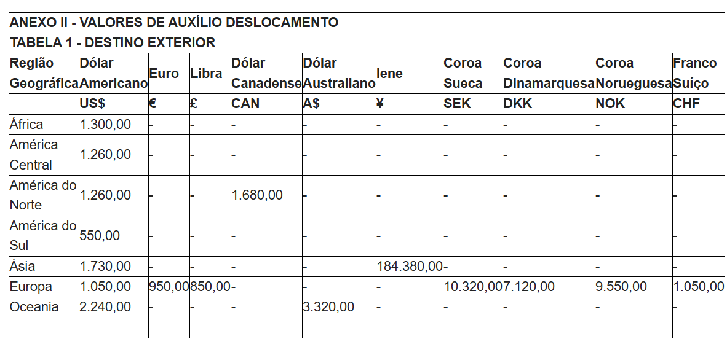
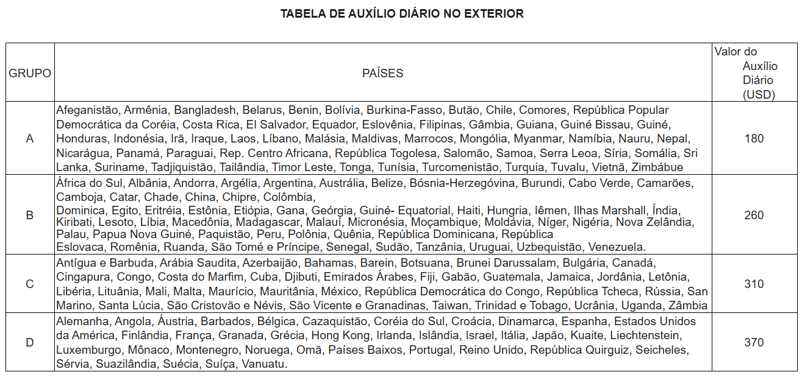
Proponente: |  |  |  |  |  |  | Valor das Diárias: Anexo da Portaria CAPES nº132, de 18 de agosto de 2016
Programa de Pós-Graduação: |  |  |  |  | Moeda de referência | USD
Instituição do proponente: |  |  |  |  | Taxa de câmbio (moeda → BRL) | R$ 6.00
Beneficiários:
Instituição/Evento da missão:
País:
Período da missão:

Item financiável | Quantidade | Valor unitário (moeda) | Subtotal (moeda) | Subtotal (R$) | Observações
Auxílio Deslocamento*: Passagem aérea internacional (se necessário, adicione 1 linha) |  |  | 0 | R$ 0.00 | Colocar o menor valor dos orçamentos
Diárias internacionais** |  |  | 0 | R$ 0.00 | Meia diária no dia de partida e meia diária no dia de retorno ao Brasil
Auxílio Seguro-saúde |  | 90 | 0 | R$ 0.00 | Valor padrão da Capes
TOTAL |  |  | 0 | R$ 0.00
Total com todos os beneficiários: |  |  | 0 | R$ 0.00

*a ser pago no menor valor do total de 03 orçamentos que devem ser apresentados, não podendo ultrapassar o valor estabelecido pela Portaria Capes nº01, de 03 de janeiro de 2020 (conforme Anexo II ao lado)
**a ser pago na moeda praticada para o local de destino (quadro ao lado), conforme Portaria nº 132, de 18 de agosto de 2016 no link: https://cad.capes.gov.br/ato-administrativo-detalhar?idAtoAdmElastic=313

IMPORTANTE! INSTRUÇÕES:
1. Para fins de cálculo das diárias, deverá ser considerada meia diária no dia de partida e meia diária no dia de retorno ao Brasil. Nos demais dias da missão, deverá ser considerada uma diária integral por dia.
2. As despesas com deslocamentos terrestres no país de destino deverão ser custeadas com os recursos destinados às diárias.
3. Caso a missão envolva múltiplos destinos, o orçamento deverá contemplar todos os trechos aéreos necessários ao deslocamento entre os locais de realização da missão. Para cada trecho aéreo, deverão ser apresentados três orçamentos, sendo considerado, para fins de cálculo do valor solicitado, o orçamento de menor valor.

 |  |  |  |  |  |  | VALORES MÁXIMOS PARA AUXÍLIO DESLOCAMENTO, Portaria Capes nº01, de 03 de janeiro de 2020 (considerar a cotação de R$6,00 por dólar)

